2Dリソース
Press Cube_仕様書_2Dリソース

仕様書：2Dリソース

トップページ
 | テクスチャ
2Dリソース

 | ファイル名 | サイズ | 説明 | 拡張子

 | game_player.png(psd) | 512*512 | 主人公のイラスト | png(psd)

 | 特徴

 |  |  | ・頭にバンダナを巻いており、顔に傷模様が入っている。

 | ファイル名 | サイズ | 説明 | 拡張子

 | game_ironplate.png | 1280*260 又は 260*1280 | 鉄板 | png

 | 特徴

 |  |  | ・銀色の鉄板 ・ステージ上には2～4つの鉄板がある。 ・ブロックをプレスして、ステージを形成する役割がある。

 | ファイル名 | サイズ | 説明 | 拡張子

 | game_move_block.png | 512*512 | 移動ブロック | png

 | 特徴

 | 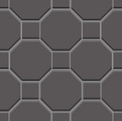 |  | ・鉄の六角形模様をイメージ ・縦横1：1

 | ファイル名 | サイズ | 説明 | 拡張子

 | game_switch_block.png | 512*512 | スイッチブロック | png

 | 特徴

 |  |  | ・鉄の六角形模様をイメージ ・縦横1：1 ・青がOFF、赤がONの状態

S
S

 | ファイル名 | サイズ | 説明 | 拡張子

 | game_transparent_block.png | 512*512 | 透過ブロック | png

 | 特徴

 | 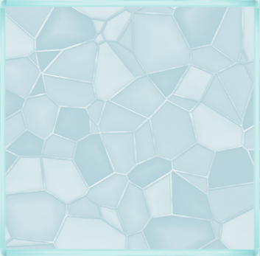 |  | ・ステンドグラスをイメージ ・縦横１：１ ・色はガラスっぽい透明な感じ

 | ファイル名 | サイズ | 説明 | 拡張子

 | game_needle_block.png | 512*512 | 針 | png

 | 特徴

 |  |  | ・剣山をイメージ ・縦横１：１ ・内側は白 ・外側は黒

 | ファイル名 | サイズ | 説明 | 拡張子

 | game_background.png | 1056*1824 | ゲームに使われる背景のイラスト | png

 | 特徴

 |  |  | ・背景の色は濃い茶色 ・至る所に小さな粒がある。

 | ファイル名 | サイズ | 説明 | 拡張子

 | game_goal.png | 512*512 | ゴールした時のイラスト | png

 | 特徴

 | 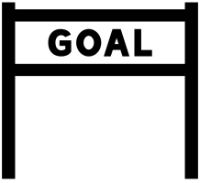 |  | ・ゴール文字は黒をベース。 ・ゴール文字の背景は明るい色にする予定。 ・縦横１：１

 | ファイル名 | サイズ | 説明 | 拡張子

 | game_clear_logo.png | 260*700 | 主人公がゴールした時に表示するロゴ | png

 | 特徴

 |  |  | ・灰色をベースにフォントカラーは白で記載 ・フォントはメイリオ ・フォントサイズは12

ステージクリア

 | ファイル名 | サイズ | 説明 | 拡張子

 | game_allclear_logo.png | 260*1000 | 最終ステージで主人公がゴールした時に表示するロゴ | png

 | 特徴

 |  |  | ・灰色をベースにフォントカラーは白で記載 ・フォントはメイリオ ・フォントサイズは12

CONGRATURATION!!

 | ファイル名 | サイズ | 説明 | 拡張子

 | game_pause_logo.png | 260*700 | ポーズ画面に遷移される際に表示するログ | png

 | 特徴

 |  |  | ・灰色をベースにフォントカラーは白で記載 ・フォントはメイリオ ・フォントサイズは12

ポーズ

 | ファイル名 | サイズ | 説明 | 拡張子

 | game_redo_logo.png | 170*900 | ステージ自体をやり直すロゴ | png

 | 特徴

 |  |  | ・橙色をベースにフォントカラーは白で記載 ・フォントはメイリオ ・フォントサイズは12

ステージをやりなおす

 | ファイル名 | サイズ | 説明 | 拡張子

 | game_select_logo.png | 170*900 | ステージセレクトに戻すためのロゴ | png

 | 特徴

 |  |  | ・橙色をベースにフォントカラーは白で記載 ・フォントはメイリオ ・フォントサイズは12

他のステージを遊ぶ

 | ファイル名 | サイズ | 説明 | 拡張子

 | game_back_logo.png | 170*900 | ゲーム本編に戻る為のロゴ | png

 | 特徴

 |  |  | ・橙色をベースにフォントカラーは白で記載 ・フォントはメイリオ ・フォントサイズは12

ゲームに戻る

 | ファイル名 | サイズ | 説明 | 拡張子

 | game_check_logo.png | 170*900 | 遊び方を確認するためのロゴ | png

 | 特徴

 |  |  | ・橙色をベースにフォントカラーは白で記載 ・フォントはメイリオ ・フォントサイズは12

遊び方の確認

 | ファイル名 | サイズ | 説明 | 拡張子

 | game_check_table.png | 1000*1280 | 遊び方を確認できる表 | png

 | 特徴

 | 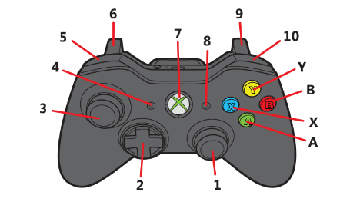 |  | ・濃い灰色をベースに画面中央上には画像を添付し、画像中央下には操作するボタンの名称を表示。 ・フォントカラーは白 ・操作ボタンの名称は番号ごとに表示 ・フォントはメイリオ ・フォントサイズは12

１．
2．
3．
4．

 | ファイル名 | サイズ | 説明 | 拡張子

 | game_retry.png | 170*900 | もう一度遊べると教えるロゴ | png

 | 特徴

 |  |  | ・橙色をベースにフォントカラーは白で記載 ・フォントはメイリオ ・フォントサイズは12

もう一度遊ぶ

 | ファイル名 | サイズ | 説明 | 拡張子

 | game_proceed.png | 170*900 | 次のステージに進めさせるロゴ | png

 | 特徴

 |  |  | ・橙色をベースにフォントカラーは白で記載 ・フォントはメイリオ ・フォントサイズは12

次のステージを遊ぶ

 | ファイル名 | サイズ | 説明 | 拡張子

 | game_other_stage.png | 170*900 | 他のステージを選べるということを教えるロゴ | png

 | 特徴

 |  |  | ・橙色をベースにフォントカラーは白で記載 ・フォントはメイリオ ・フォントサイズは12

他のステージを遊ぶ

 | ファイル名 | サイズ | 説明 | 拡張子

 | game_basebackground.png | 170*900 | 実際のゲームの画面の下に引いている土台 | png

 | 特徴

 |  |  | ・色の16進数は353535の予定 ・縦横１６：９

 | ファイル名 | サイズ | 説明 | 拡張子

 | game_tutorial_message.png | 170*900 | チュートリアルに使われるメッセージ | png

 | 特徴

 |  |  | ・チュートリアルに使われるメッセージのフォントはメイリオ。 ・フォントカラーは白 ・フォントはメイリオ ・フォントサイズは10

Press Cubeの世界へようこそ。
このステージでは操作方法とクリア条件について説明するよ。

 | ファイル名 | サイズ | 説明 | 拡張子

 | game_tutorial_serit.png | 170*900 | チュートリアルに使われるメッセージの下に貼っている土台 | png

 | 特徴

 |  |  | 背景色は薄い茶色

 | ファイル名 | サイズ | 説明 | 拡張子

 | game_title.png | 320*1600 | ゲームタイトルを表示する為のロゴ | png

 | 特徴

 |  |  | ・フォントカラーはメタリック ・フォントはメイリオ ・フォントサイズは36 フォント作成については下記のURLから作成 ・https://ja.cooltext.com/ (Cool Text)

 | ファイル名 | サイズ | 説明 | 拡張子

 | game_start.png | 96*760 | ゲームを開始する為のアナウンスを表示するロゴ | png

 | 特徴

 |  |  | ・フォントカラーはメタリック ・フォントはメイリオ ・フォントサイズは12 フォント作成については下記のURLから作成 ・https://ja.cooltext.com/ (Cool Text)

